Tabelle1
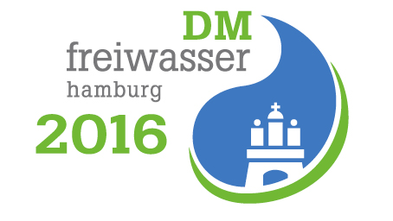
DM Freiwasser Hamburg 2016

Bestellung Frühstück und Mittagessen

Verein:
Ansprechpartner:
Anschrift:
Telefon:
Mailadresse:

Donnerstag, 30. Juni 2016 | Anzahl | Gesamtpreis
Frühstück (6,00 €)
Kaffee, Tee, Kakao, Brötchen, Aufschnitt, Käse, Marmelade |  | 0.00
Mittag (7,00 €)
Nudeln mit Bolgnese |  | 0.00
Nudeln mit Gemüsetomatensauce |  | 0.00

Freitag, 01. Juli 2016 | Anzahl | Gesamtpreis
Frühstück (6,00 €)
Kaffee, Tee, Kakao, Brötchen, Aufschnitt, Käse, Marmelade |  | 0.00
Mittag (7,00 €)
paniertes Schnitzel mit Rosmarinkartoffeln |  | 0.00
panierter Schafskäse mit Rosmarinkarteln |  | 0.00

Sonnabend, 2. Juli 2016 | Anzahl | Gesamtpreis
Frühstück (6,00 €)
Kaffee, Tee, Kakao, Brötchen, Aufschnitt, Käse, Marmelade |  | 0.00
Mittag (7,00 €)
Reis mit Putengeschnetzeltem |  | 0.00
Reis mit Gemüsepfanne |  | 0.00

Sonntag, 3. Juli 2016 | Anzahl | Gesamtpreis
Frühstück (6,00 €)
Kaffee, Tee, Kakao, Brötchen, Aufschnitt, Käse, Marmelade |  | 0.00
Mittag (5,00 €)
Nudeln mit Tomatensauce |  | 0.00

Gesamtpreis |  | 0.00
Ort, Datum
Bitte zahlen Sie den Gesamtpreis im Wettkampfbüro und holen Sie dort die Essenmarken ab.
Informationen zur Veranstaltung finden Sie auf der Veranstaltungsseite: www.dmfreiwasser2016.de

